CECR


 |  |  |  |  | CECR
 |  |  |  |  | 500, rue Murray, case postale 1
 |  |  |  |  | Sherbrooke (Québec) J1G 2K6

 |  |  |  |  | 1 877 839-1217
 |  |  |  |  | www.chus.qc.ca/cecr
 |  |  |  |  | cecr.chus@ssss.gouv.qc.ca

 |  | Contrôle de qualité - volet technologue

 |  | Module de contrôle de qualité
 |  | et de radioprotection en tomodensitométrie

 |  |  | Guide québécois de contrôle de qualité et de radioprotection en imagerie médicale

 |  |  |  | Orange: case à remplir
 |  |  |  | Bleu pâle: information automatique sur la conformité
 |  |  |  | Blanc: calcul automatique
 | **Notes: |  |  | Bleu foncé: titre du test
 | 1) Ce fichier a été développé par le CECR dans le but de fournir aux établissements du Réseau de la santé
 | et des services sociaux québécois un outil de compilation des résultats des contrôles de qualité listés
 | dans la section 2: Technologue en imagerie médicale du Mojdule de contrôle de qualité et de radioprotection
 | en tomodensitométrie.

 | 2) Ce fichier permet de compiler tous les tests de contrôle de qualité décrits dans la section 2 du module,
 | à l'exception du test semestriel intitulé: « Performance des stations de lecture de tomodensitométrie »
 | qui sera offert dans un fichier Excel indépendant.

 | 3) Ce fichier, en tout ou en partie, ne peut pas être utilisé à des fins commerciales sans l' autorisation écrite du CECR.

 | 4) Il est possible d'ajouter des lignes supplémentaires aux différents tableaux de compilation de données afin
 | de prolonger son utilisation sur plusieurs années.

 | 5) Il est possible d'ajouter au besoin de nouveaux onglets à ce fichier de compilation de contrôle de qualité
 | afin d'inclure les tests de contrôle supplémentaires qui seraient requis par le manufacturier de votre
 | tomodensitomètre.

 | 6) Pour de plus amples informations, veuillez contacter le CECR aux coordonnées ci-haut.

 | 7) Ce fichier est fourni par le CECR, à titre d'outil de travail dans le cadre de vos collectes de résultats des contrôles
 | de qualité en TDM. Vous pouvez l'adapter à vos besoins internes. Le fichier original demeure disponible sur notre page
 | internet au www.chus.qc.ca/cecr.

Version 2014-02-20

Synthèse de conformité
Synthèse des résultats des différents tests du volet technologue
Variation en fonction du temps de la moyenne des nombres CT:
Courbes relatives au test 2 : Calibration et stabilité du tomodensitomètre
 | 0.00
 | 0.00
 | 0.00
 | 0.00
 | 0.00
 | 0.00
 | 0.00
 | 0.00
 | 0.00
 | 0.00
 | 0.00
 | 0.00
 | 0.00
 | 0.00
 | 0.00
 | 0.00
 | 0.00
 | 0.00
 | 0.00
 | 0.00
 | 0.00
 | 0.00
 | 0.00
 | 0.00
 | 0.00
 | 0.00
 | 0.00
 | 0.00
 | 0.00
 | 0.00
 | 0.00
 | 0.00
 | 0.00
 | 0.00
 | 0.00
 | 0.00
 | 0.00
 | 0.00
 | 0.00
 | 0.00
 | 0.00
 | 0.00
 | 0.00
 | 0.00
 | 0.00
 | 0.00
 | 0.00
 | 0.00
 | 0.00
 | 0.00
...

 | 0.00
 | 0.00
 | 0.00
 | 0.00
 | 0.00
 | 0.00
 | 0.00
 | 0.00
 | 0.00
 | 0.00
 | 0.00
 | 0.00
 | 0.00
 | 0.00
 | 0.00
 | 0.00
 | 0.00
 | 0.00
 | 0.00
 | 0.00
 | 0.00
 | 0.00
 | 0.00
 | 0.00
 | 0.00
 | 0.00
 | 0.00
 | 0.00
 | 0.00
 | 0.00
 | 0.00
 | 0.00
 | 0.00
 | 0.00
 | 0.00
 | 0.00
 | 0.00
 | 0.00
 | 0.00
 | 0.00
 | 0.00
 | 0.00
 | 0.00
 | 0.00
 | 0.00
 | 0.00
 | 0.00
 | 0.00
 | 0.00
 | 0.00
...
Variation en fonction du temps de la déviation standard des nombres CT:

 | Tests trimestriels |  |  |  | Vérifications annuels
 | Date | Contrôle des accès | Date | Dosimétrie personnelle | Date | Registres d'entretien préventifs et correctifs | Date | Vêtements protecteurs: | Date | Vérification des informations

 | Tests quotidiens
 | Date | État de l'équipement | Calibration et stabilité du tomodensitomètre | Fonctionnement des indicateurs |  | Évaluation sommaire des stations d'aquisition et de reconstruction
 |  |  |  |  |  | Moniteur 1 | Moniteur 2 | Moniteur 3 | Moniteur 4

 |  |  | #REF!
 |  |  | #REF! | #REF!
 |  |  |  | #REF!

 |  |  |  |  |  | #REF! | #REF! | #REF! | #REF!
 |  |  |  |  |  | #REF! | #REF! | #REF! | #REF!

Calibration et stabilité du TDM
Test 2 : Calibration et stabilité du tomodensitomètre

Objectif : Effectuer les calibrations quotidiennes requises et s'assurer sommairement de la stabilité des performances TDM.
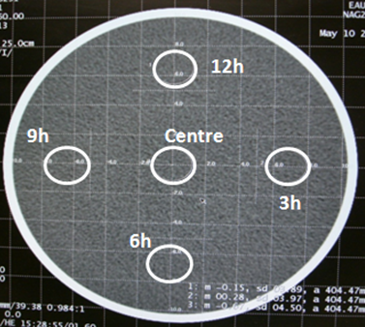
Fréquence : Quotidienne

Critères de conformité :
 | 1 : Aucun message d'erreur affiché.
 | 2 : Le nombre CT moyen (M) de chaque région d'intérêt (ROI) doit être de 0 ± 4 UH.
 | 3 : L'écart entre la valeur M de chaque ROI périphérique et la valeur M de la ROI du centre doit être ≤ 5 UH.
 | 4 : Les valeurs de déviation standard (SD) doivent être similaires aux valeurs de SD obtenues habituellement lors des contrôles de qualité.
 | 5 : Aucune dérive des résultats obtenus quotidiennement n'est observée.

Protocole : Fantôme d'eau

Note : Indiquez la valeur de mA ou de mAs, selon les informations disponibles sur la console de TDM.

Paramètres d'acquisition |  |  |  |  |  |  |  | Paramètres de reconstruction
Mode | kVp | mA | mAs | Temps | Pitch | Configuration des détecteurs | SFOV (ou filtre physique) | Filtre de reconstruction (Kernel) | Épaisseur de la coupe | Espacement

Notes :
 | 1 : Selon le manufacturier, la valeur du nombre CT moyen est notée par M ou par Avg et celle de la déviation standard est notée par SD.
 | 2 : Les notations 12h, 3h, 6h, 9h et Centre, indiquent la position des ROI dans la coupe (voir figure).
 | 3 : L’aire de chaque ROI est de l'ordre de 400 mm2.
 | 4 : Les valeurs du nombre CT moyen et celles de la déviation standard sont mesurées sur les 5 régions d'intérêt (ROI) comme indiqué dans la figure ci-dessus.

 |  | 12h |  | 3h |  | 6h |  | 9h |  | Centre |  | Analyse de conformité
Vérification réalisée par : | Date | Nombre CT moyen (M /Avg) | Déviation standard (SD) | Nombre CT moyen (M /Avg) | Déviation standard (SD) | Nombre CT moyen (M /Avg) | Déviation standard (SD) | Nombre CT moyen (M /Avg) | Déviation standard (SD) | Nombre CT moyen (M /Avg) | Déviation standard (SD) | Conformité : valeur absolue du nombre CT moyen < 4 UH | Conformité : Écart maximal < 5 UH | M: Écart maximal par rapport au centre | Moyenne des nombres CT moyens | Moyenne des déviations standards | Précision supplémentaire | Action corrective initiée

Stations acquisition et recon.
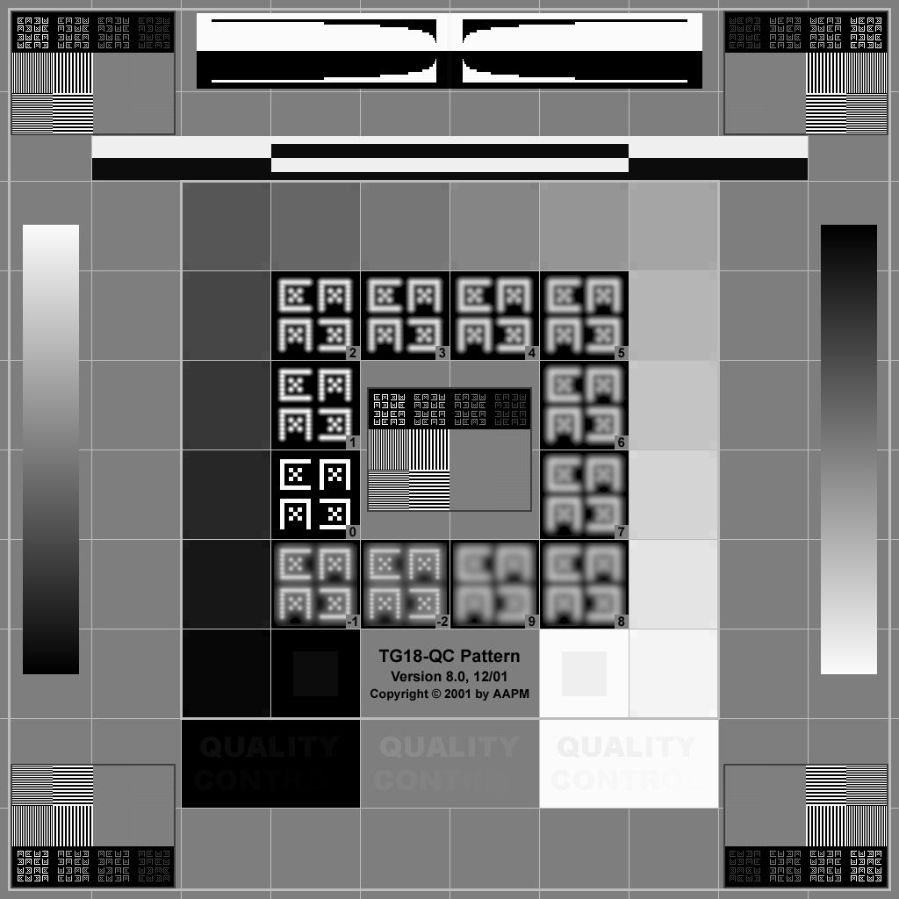
Zone 1: Barres de diaphonie
Zones 2 : Motifs Cx et paires de lignes
Zones 5 : Rampe de luminance
Zones 4 : Motifs servant à l’évaluation de la luminance
Zone 6 : Motifs servant à l’évaluation de la détectabilité à faible contraste
Zone 3 : Barres de l'artéfact de signaux vidéo
Test 4 : Évaluation sommaire des stations d'acquisition et de reconstruction

Objectif : S'assurer sommairement de la calibration des moniteurs d'acquisition et de reconstruction.

Fréquence : Quotidienne

Critères de conformité :
 | 1 : Les écrans sont propres et exempts de taches.
 | 2 : Le rhéostat est fonctionnel et permet d'ajuster l'éclairage de la pièce adéquatement.
 | 3 : Les caractéristiques de la mire sont visibles sur l'écran :
 |  | ▪ Aucune distorsion géométrique
 |  | ▪ Réponse en luminance
 |  | ▪ Résolution
 |  | ▪ Détectabilité à faible contraste
 |  | ▪ Profondeur de bits et artéfacts de contour
 |  | ▪ Artefacts de signaux vidéo
 |  | ▪ Diaphonie
Mire TG18-QC

Notes :
 | 1 : Seuls les moniteurs utilisés pour visualiser des images cliniques doivent être évalués.
 | 2 : Pour les consoles dont la mire TG18-QC n'est pas installée par le manufacturier, cette mire est disponible à l'adresse : http://deckard.mc.duke.edu/~samei/tg18
 | 3 : Si plusieurs anomalies sont observées, veuillez inscrire chacune de celles-ci sur une ligne différente en répétant la même date à chaque ligne.

 |  | Moniteur 1 |  |  |  | Moniteur 2 |  |  |  | Moniteur 3 |  |  |  | Moniteur 4
 |  | Modèle |  | Numéro de série |  | Modèle |  | Numéro de série |  | Modèle |  | Numéro de série |  | Modèle |  | Numéro de série

Vérification réalisée par : | Date | Anomalie observée | Précision supplémentaire | Conformité | Action corrective initiée | Anomalie observée | Précision supplémentaire | Conformité | Action corrective initiée | Anomalie observée | Précision supplémentaire | Conformité | Action corrective initiée | Anomalie observée | Précision supplémentaire | Conformité | Action corrective initiée

Vétements protecteurs
Test 9: Vérification des vêtements protecteurs

Objectif : S'assurer de la présence et de l'intégrité des vêtements protecteurs.
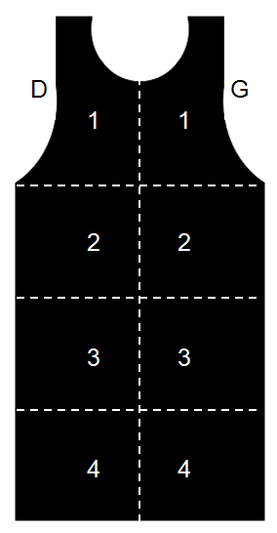
Fréquence : Annuelle
Veste
Tablier
Critères de conformité :
 | • Des vêtements protecteurs doivent être disponibles en nombre suffisant pour répondre aux besoins des travailleurs, des patients et de leurs accompagnateurs.
 | • Les vêtements protecteurs doivent être rangés selon les recommandations du manufacturier.
 | • Les vêtements protecteurs sur lesquels on observe une zone déficiente de plus de 670 mm2 (1 po2) ne sont pas acceptables.
D
G
Jupe
 | • Les vêtements protecteurs sur lesquels on observe des défauts se trouvant près de la thyroïde ou des organes génitaux et ayant un diamètre de plus de 5 mm ne doivent pas être utilisés.
 | • Les vêtements protecteurs sur lesquels sont observés des défauts en nombre et en dimension suffisante pour nuire à leur fonction protectrice ne doivent pas être utilisés.

Numéro d'identification du vêtement

Note : Si plusieurs anomalies sont observées, veuillez inscrire chacune de celles-ci sur une ligne différente en répétant la même date à chaque ligne.

Vérification réalisée par : | Date | Anomalie observée | Numéro du vêtement avec anomalie | Précision supplémentaire | Conformité | Action corrective initiée

